Funções - Teoria
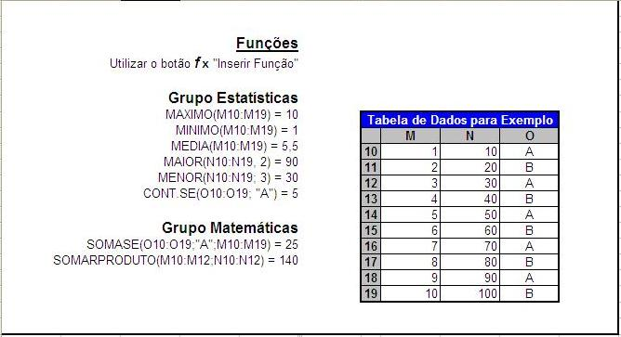

Funções - uso
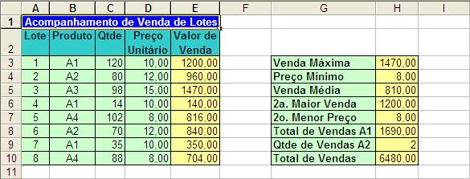
Acompanhamento de Venda de Lotes
Lote | Produto | Qtde | Preço Unitário | Valor de Venda | Vr. Venda c/ Produto
1 | A1 | 120 | 10.00 | 1200.00 |  | Venda Máxima | 1470.00
2 | A2 | 80 | 12.00 | 960.00 |  | Preço Mínimo | 8.00
3 | A3 | 98 | 15.00 | 1470.00 |  | Venda Média | 810.00
4 | A1 | 14 | 10.00 | 140.00 |  | 2a. Maior Venda | 1200.00
5 | A4 | 102 | 8.00 | 816.00 |  | 2o. Menor Preço | 8.00
6 | A2 | 70 | 12.00 | 840.00 |  | Total de Vendas A1 | 1690.00
7 | A1 | 35 | 10.00 | 350.00 |  | Número de Vendas A2 | 2
8 | A4 | 88 | 8.00 | 704.00 |  | Total de Vendas | 6480.00

Funções com Condições
Controle de Funcionários

Exercício:
Preenchar a tabela resumo com a totalização de cada departamento (funcionários e salários).
Dica: usar as funções SOMASE e CONT.SE
Obs.: veja o que acontece na tabela resumo se você alterar algum salário ou departamento na tabela original.
Nome | Salário | Depto.
João | 1,000.00 | RH
Carlos | 1,200.00 | ADM
Maria | 1,500.00 | CONT
Carla | 2,000.00 | CONT
Angela | 1,600.00 | ADM
Marcelo | 1,700.00 | ADM
Ana | 1,100.00 | RH
Paulo | 900.00 | ADM
Marcos | 1,900.00 | CONT

Depto | Qtde. | Salários
ADM | 4 | 5,400.00
CONT | 3 | 5,400.00
RH | 2 | 2,100.00

Exercício:
Preenchar a tabela resumo com as informações sobre os pedidos vencidos (as respostas vão depender da data em que está sendo feita a análise da planilha)
Dica1: criar fórmula em coluna auxiliar para identificar os pedidos vencidos (usar função HOJE).
Dica2: usar as funções SOMASE e CONT.SE
Comentários
Use uma coluna auxiliar para calcular a diferença entre a data atual e a data de vencimente. Nesse caso resultados positivos indicam pedido vencido.
A coluna auxiliar (nesse caso D) pode ficar oculta ou ter o texto com letras brancas para não ficar visível.
Como a fórmula trabalha com a data do dia, as respostas mudam diariamente.
Pedido | Data Vencimento | Valor | 2022-02-18
P01010 | 2022-02-01 | 120.00 | 17
P01011 | 2022-04-07 | 240.00 | -48
P01012 | 2022-05-30 | 100.00 | -101
P01013 | 2022-02-16 | 150.00 | 2
P01014 | 2022-04-22 | 180.00 | -63
P01015 | 2022-01-21 | 420.00 | 28
P01016 | 2022-10-10 | 80.00 | -234
P01017 | 2022-04-28 | 95.00 | -69
P01018 | 2022-09-29 | 115.00 | -223
P01019 | 2022-01-08 | 140.00 | 41

Qtde Pedidos Vencidos: |  | 4
Valor Pedidos Vencidos: |  | 830.00

Função SE - 2
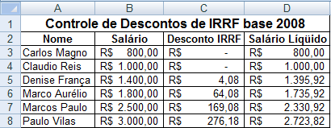
Controle de Descontos de IRRF base 2008 |  |  |  | Tabela de Descontos
Nome | Salário | Desconto IRRF | Salário Líqüido | Salário |  |  | Desconto | Dedução
Carlos Magno | R$ 800.00 | R$ - | R$ 800.00 | Até | R$ 1,372.81 |  | 0.0%
Claudio Reis | R$ 1,000.00 | R$ - | R$ 1,000.00 | Entre | R$ 1,372.82 | R$ 2,743.25 | 15.0% | R$ 205.92
Denise França | R$ 1,400.00 | R$ 4.08 | R$ 1,395.92 | Maior ou igual | R$ 2,743.25 |  | 27.5% | R$ 548.82
Marco Aurélio | R$ 1,800.00 | R$ 64.08 | R$ 1,735.92
Marcos Paulo | R$ 2,500.00 | R$ 169.08 | R$ 2,330.92
Paulo Vilas | R$ 3,000.00 | R$ 276.18 | R$ 2,723.82

Exemplo Função de Procura 1
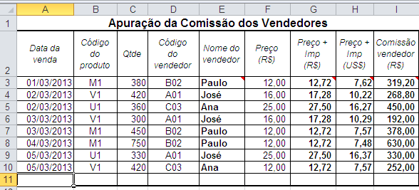
Apuração da Comissão dos Vendedores
Data da venda | Código do produto | Qtde | Código do vendedor | Nome do vendedor | Preço (R$) | Preço + Imp (R$) | Preço + Imp (US$) | Comissão vendedor (R$) | Nome do vendedor c/SE
2013-03-01 | M1 | 380 | B02 | #N/A | 12.00
2013-03-02 | V1 | 420 | A01 |  | 16.00
2013-03-02 | U1 | 360 | C03 |  | 25.00
2013-03-03 | V1 | 300 | A01 |  | 16.00
2013-03-03 | M1 | 450 | B02 |  | 12.00
2013-03-04 | M1 | 750 | B02 |  | 12.00
2013-03-05 | U1 | 330 | A01 |  | 25.00
2013-03-05 | V1 | 420 | C03 |  | 12.00

Valor do Dólar |  |  | Código vendedor | A01 | B02 | C03 |  | Preço (R$) a partir de | Imposto
2013-03-01 | 1.67 |  | Nome | José | Paulo | Ana |  | 10.00 | 6%
2013-03-02 | 1.69 |  | Comissão | 4% | 7% | 5% |  | 15.00 | 8%
2013-03-03 | 1.68 |  | Nº Vendas |  |  |  |  | 20.00 | 10%
2013-03-04 | 1.70 |  | Comis.Tot.
2013-03-05 | 1.68

Exemplo Função de Procura 2
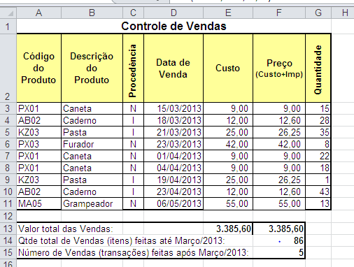
Controle de Vendas
Código do Produto | Descrição do Produto | Procedência | Data de Venda | Custo | Preço (Custo+Imp) | Quantidade
PX01 |  | N | 2013-03-15 |  |  | 15
AB02 |  | I | 2013-03-18 |  |  | 28
KZ03 |  | I | 2013-03-21 |  |  | 35
PX03 |  | N | 2013-03-23 |  |  | 8
PX01 |  | N | 2013-04-01 |  |  | 22
PX01 |  | N | 2013-04-04 |  |  | 18
KZ03 |  | I | 2013-04-19 |  |  | 1
AB02 |  | I | 2013-04-23 |  |  | 43
MA05 |  | N | 2013-05-06 |  |  | 13

Valor total das Vendas:
Qtde total de Vendas (itens) feitas até Março/2013:
Número de Vendas (transações) feitas após Março/2013:

1. | B3 = Descrição do produto através da Planilha "Produto"
2. | E3 = Custo do produto através da Planilha "Produto"
3. | F3 = Produto Nacional -> Imposto = 0%; Importado -> Imposto = 5%
4. | F13 = Valor total das Vendas realizadas
5. | F14 = Qtde total de itens vendidos até Março/13 (inclusive)
6. | F15 = Qtde total de transações realizadas após Março/13

